USV
Absicherung Batteriestromkreis von USV-Anlagen |  |  |  |  |  |  |  |  |  |  |  |  | V2.1.2
 |  |  |  |  |  |  |  |  |  |  | deutsch |  | Hilfe | Help
! |  |  | USV-Daten | Nennleistung |  | 200 | kVA
 |  |  |  | cos phi |  | 0.9
Bitte alle orangen Eingabefelder vollständig ausfüllen |  |  |  | Zwischenkreisspannung |  | 400 | V
 |  |  |  | Wirkungsgrad DC/AC |  | 90.0%
~
=
=
~
 |  |  |  |  |  |  |  |  |  | Datum |  | 2022-01-12
 |  |  |  |  |  |  |  |  |  | Projekt-Bezeichnung
 |  |  |  |  |  |  |  |  |  | Notizen

 |  |  |  |  |  | Mechanische Sicherungsüberwachung |  |  | ja/yes
 |  |  | Sicherung
 |  |  |  |  |  | Anzahl Batteriestränge |  | 2 |  |  | Überlast | 1 | Überlast | 2
 |  |  |  |  |  | Davon redundant |  | 1 |  | Einkalkulieren | nein/no |  | nein/no
 |  |  | Batterie-Daten |  |  | Entladeschlussspannung |  | 350 | V
 |  |  |  |  |  | Überbrückungszeit |  | 15 | min | Faktor | 1.25 |  | 1.50
 |  |  |  |  |  | max. Entladestrom |  | 571.43 | A | Strom | 0.00 | A | 0.00 | A
 |  |  |  |  |  | Manuelle Eingabe |  | nein/no |  | Dauer | 10 | min | 1 | min
 |  |  |  |  |  | max. Entladestrom |  | 100 | A

Bestelldaten |  |  | Sicherungseinsatz |  |  | NH-Sicherungslasttrennschalter |  |  |  |  |  |  |  | Trennmesser
 |  |  |  |  |  | 1-polig |  | 2-polig |  | 3-polig |  | 4-polig
 |  | Baugröße | Un AC | In | Art.-Nr. | LTL | mech. SÜ | LTL | mech. SÜ | LTL | mech. SÜ | LTL | mech. SÜ
 | Einfach | NH00 | 500V | - | - | - | - | - | - | - | - | - | - | -
 |  | NH1 |  | 500A | - | - | - | - | - | - | - | - | - | -
 |  | NH2 |  |  | - | - | - | - | - | - | - | - | - | -
 |  | NH3 |  |  | R3216604 | T300111002 | T8092170 | T300112002 | T8092170 | T300113002 | T8092170 | - | - | N8386910
 |  | NH4a |  |  | - | - | - | - | - | - | - | - | - | -
 | Parallel | 2xNH2 | 500V | 2x315A | R2215904 | - | - | T300112002 | T8092170 | - | - | T300114002 | T8092170 | N8286210
 |  | 2xNH3 |  |  | R3215904 | - | - | T300112002 | T8092170 | - | - | T300114002 | T8092170 | N8386910
 |  | 2xNH4a |  |  | - | - | - | - | - | - | - | - | - | -

Hilfe
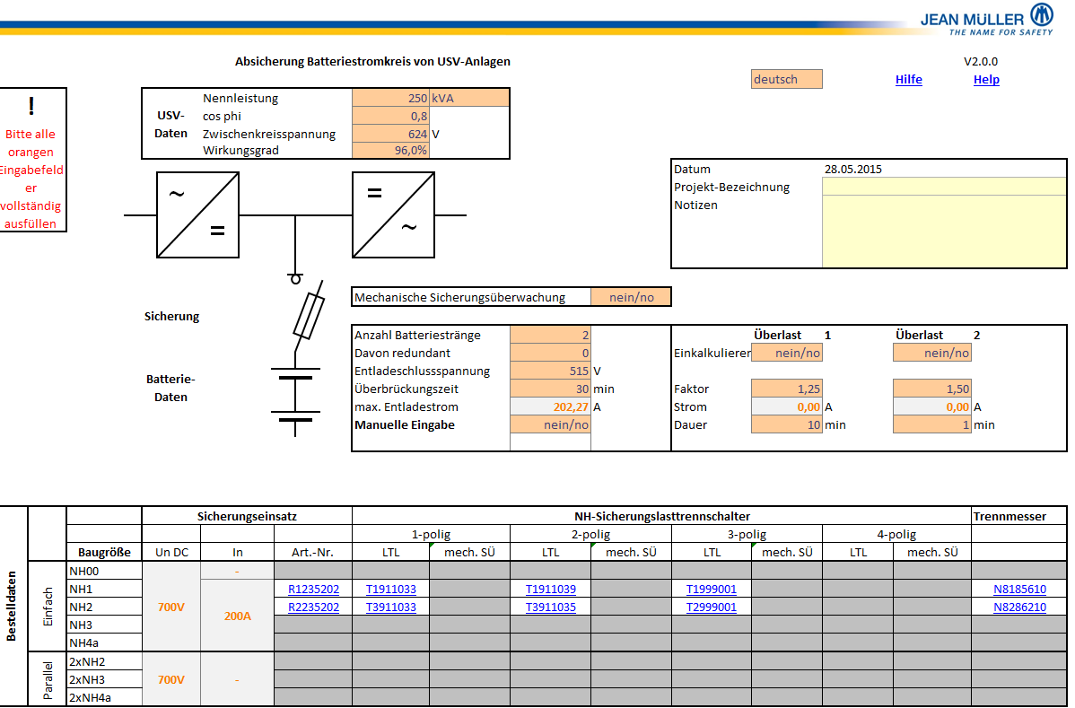
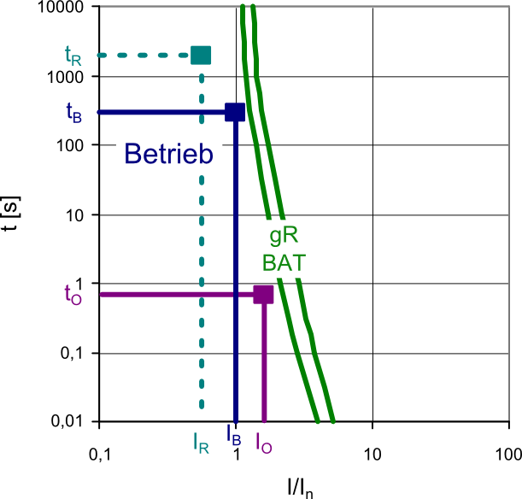
 |  | Betriebspunkt (tB/IB)
 |  | Der maximale Betriebsstrom IB ergibt sich aus der USV-Wirkleistung und Entladeschlussspannung: IB = PW/UE. tB entspricht dabei der Überbrückungszeit der USV-Anlage. Hierbei ist der ungünstigste Fall des Betriebs unter Wegfall evtl. vorgesehener Redundanzen zu berücksichtigen

1

2
 |  | Überlasten (tO/IO)
 |  | Zulässige Überlasten (IO) und ihre Dauer (tO) sind ebenfalls zu berücksichtigen.

5
3
 |  | Alle Betriebspunkte müssen in ausreichendem Abstand unterhalb Kennlinie liegen. Hieraus erfolgt die Auswahl des notwendigen Bemessungsstroms der Sicherung.

4

6
7
8

 | Eingaben der USV- und Batteriedaten erfolgen in den orangen Feldern. Optional können Notizen in den gelben Feldern eingetragen werden.

1) | Eingabe Leistungsdaten der USV-Anlage. Die Zwischenkreisspannung ist dabei ausschlaggebend für die Bemesssungspannung der Sicherung. Die Erhaltungsladespannung dagegen ist nicht für das Schaltverhalten der Sicherung relevant. Sie sollte jedoch maximal der Isolationsspannung des verwendeten Schaltgeräts entsprechen. Für die Berechnung ist grundsätzlich nur der Wirkungsgrad des Wechselrichters relevant (Von der Batterie zum Verbraucher). Falls nur der Gesamt-Wirkungsgrad AC/AC bekannt ist, liegt die Berechnung aber auf der sicheren Seite.
2) | Wenn der Sicherungsfall über eine mech. Sicherungsüberwachung weitergemeldet werden soll, ist hier ja auszuwählen. Dadurch werden automatisch Sicherungseinsätze mit Kraftmelder und das entsprechende Zubehör für die NH-Sicherungslasttrennschalter vorgeschlagen.
3) | Eingabe der für die Batterie relevanten Daten. Die Entladeschlussspannung dient zur Berechnung des max. Entladestroms unter Berücksichtigung der angegebenen redundanten Batteriestränge
4) | Falls stattdessen eine manuelle Eingabe des max. Entladestroms gewünscht ist, kann dies hier umgestellt werden.
5) | Bis zu zwei Überlasten können zusätzlich in die Berechnung mit einkalkuliert werden. Hier sind Faktor und Dauer anzugeben.
6-8) | Nach Eingabe aller relevanten Daten werden in dieser Tabelle die Artikel-Nummern für Sicherungseinsatz (6), NH-Sicherungslasttrennschalter je nach benötigter Polzahl ggf. mit mech. Sicherungsüberwachung (7) und Trennmesser für ungesicherte Pole (8) ausgegeben. Die Artikelnummern verlinken dabei direkt auf unseren Online-Produktkatalog.
 | Zurück

Help
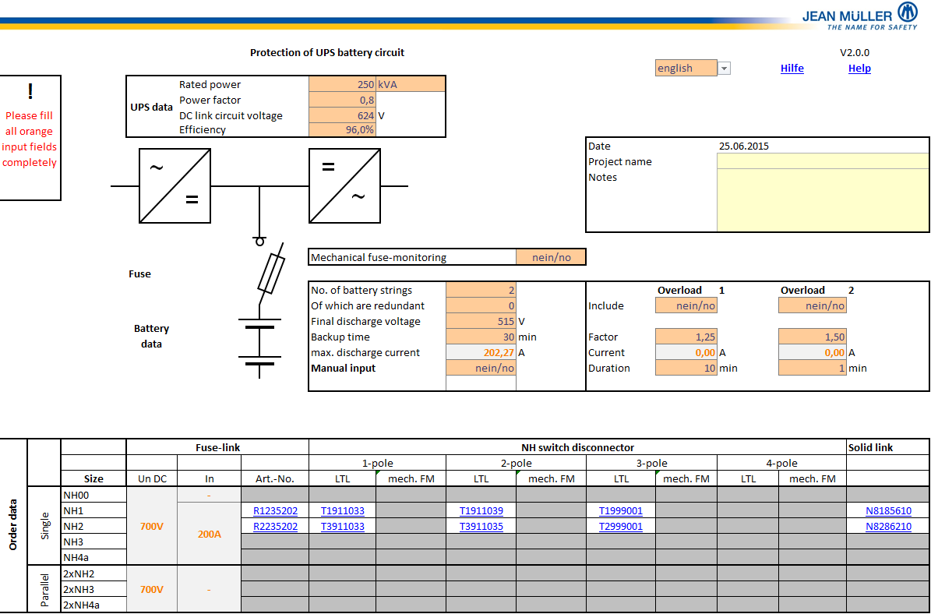
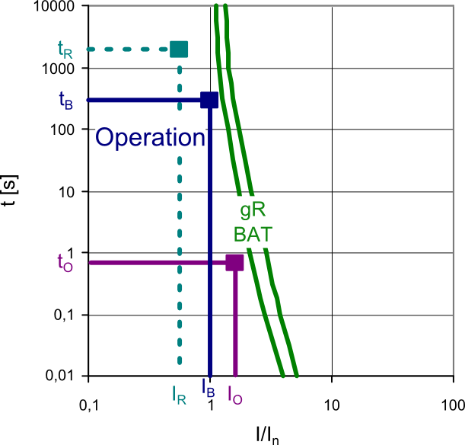
 |  | Operating point (tB/IB)
 |  | The maximum operating current IB is calculated from the UPS effective power and the final discharge voltage: IB = PW/UE. tB corresponds to the backup time of the UPS system. Here the operation with outage of potential redundant battery strings has to be considered.

1

2
 |  | Overload (tO/IO)
 |  | Permissible overload (IO) and their duration (tO) have also to be considered.

5
3
 |  | All operating points have to be located below the time current characteristics curve with sufficient distance. From this results the selection of the required rated current for the fuse.

4

6
7
8

 | Input of UPS and battery data takes place in the orange input fields. Optional notes can be placed in the yellow fields.

1) | Input of UPS ratings. The DC link voltage is crucial for the rated voltage of the fuse-link. On the contrary the float voltage is not relevant for the breaking behaviour of the fuse-link. It should not exceed the isolation voltage of the applied switchgear. Basically only the efficiency of the inverter (battery to load) is relevant for the calculation. If only the complete efficiency AC/AC is known the calculation will still be on the safe side.
2) | If fuse-tripping should be monitored by a mechanical fuse-monitoring you should select yes. Thereby automatically fuse-links with striker indicator and respective accessories for the fuse-switch-disconnectors are recommended.
3) | Input of all relevant data for the battery. The final discharge voltage is the base for calculating the max. discharge current while considering the specified redundant battery strings.
4) | If the optional manual input of the max. discharge current is required, this can be changed here.
5) | Up to two overloads can be considered in the calculation. Here you can input the overload factor and duration.
6-8) | After input of all relevant data this table displays the article codes for fuse-link (6), NH fuse-switch-disconnector according to the required no. of poles with mechanical fuse-monitoring if applicable (7) and solid links for non-protected poles (8). The article numbers directly link to our online product catalogue.
 | Back

